Caratula

EXAMEN 1ER PARCIAL
INTEGRANTES:
ÁLVAREZ CARMONA JESÚS OCTAVIO
CONTRERAS VÁZQUEZ MONTSERRAT
RAMÍREZ COTONIETO LUIS FERNANDO
PROFESOR:
ARIEL LÓPEZ ROJAS
GRUPO:
3CV17

EJERCICIO 1
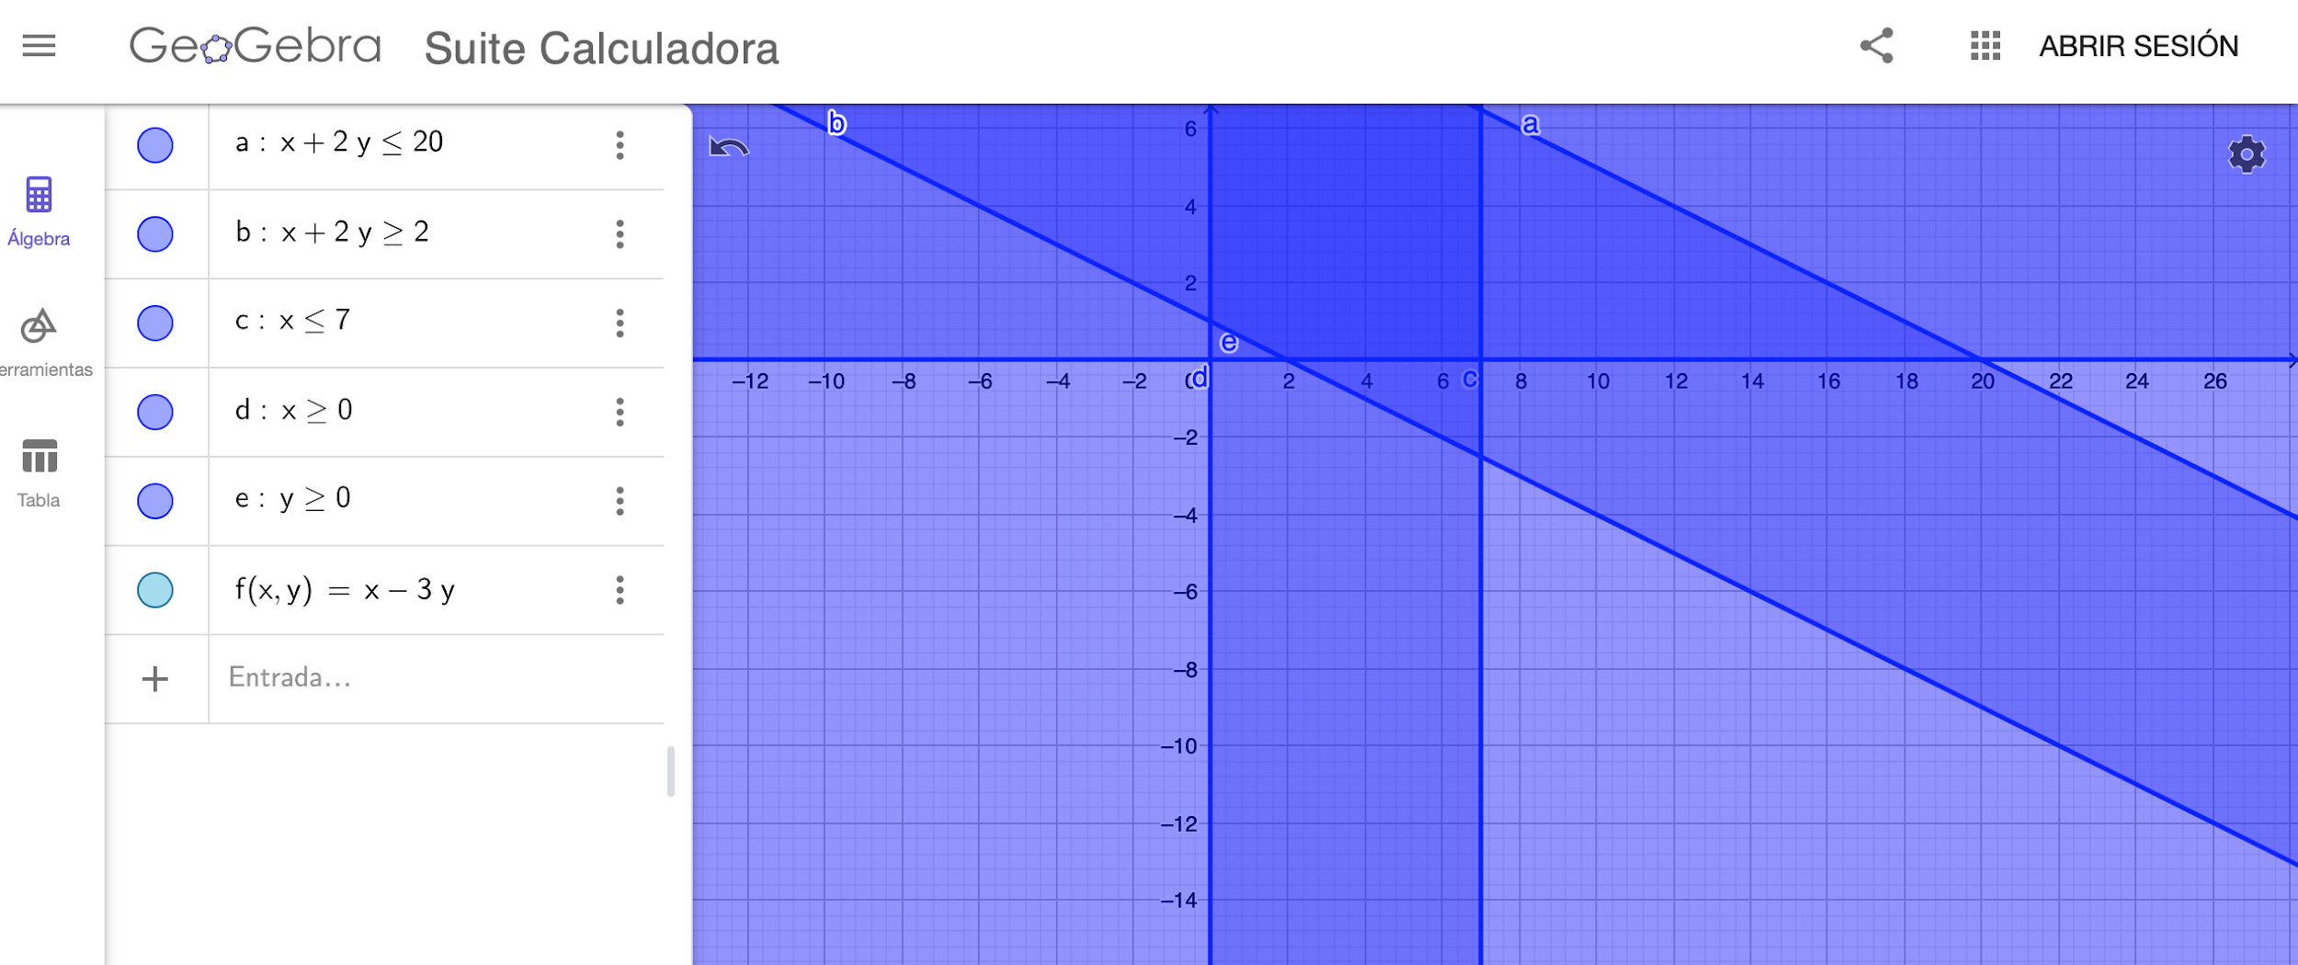
 |  |  |  |  |  | Boleta:
 | 1. Representar gráficamente el conjunto de puntos que satisfacen las siguientes inecuaciones |  |  |  |  | 2 | 0 | 2 | 0 | 6 | 3 | 0 | 0 | 6 | 4
 | lineales: x + 2y<=(B7_B8); x + y>= 2; x<= 7; x>= 0; y>= 0 |  |  |  |  | B9 | B8 | B7 | B6 | B5 | B4 | B3 | B2 | B1 | B0
 | Hallar el máximo y el mínimo de F(x,y) = x - 3y,
 | Resolver por método gráfico (Utilice GeoGebra o Desmos). Compruebe los puntos obtenidos
 | validándolos en las restricciones de su planteamiento.

 | f(x,y)=x-3y |  |  | Evaluando en Z | Minimo: f(20,10)
 | s.a. |  |  | -10 | Maximo: f(7,0)
r1 | x+2y<=20 |  |  | -4
r2 | x+y>=2 | Puntos para graficar |  | 7
r3 | x<=7 | r1: x=20, y=10 |  | 0
r4 | x>=0 | r2: x=2, y=2 |  | 0
r5 | y>=0 | r3: x=7 | r4: x=0
 |  | r5: y=0

